Plantilla

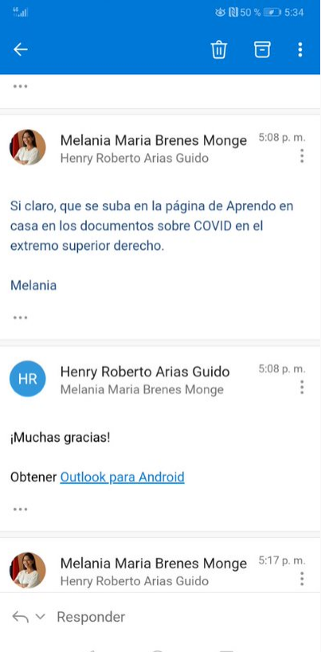
Notas: En los campos donde se incluyan varios elementos de una categoría, estos deben estar indicados de la forma predeterminada y separados por comas Las listas de elementos de cada cartegoría están en otras pestañas de este mismo libro.
Identificador único (URL) | Título | Descripción breve (50 caracteres) | Creador | Publicador | Derechos de uso | Formato (p.e: pdf) | Tipo de Contenido | Tipo de recurso educativo | Materia | Temática (SCDD) | Nivel | Usuario | Idioma | Fecha de publicación | Recurso relacionado | Imagen portada | Links a recurso externo | Palabras Clave | Comentarios | Público
https://play.google.com/store/apps/details?id=com.Wowemotions.Ready4ar | App: Ready4AR | Aplicativo, sin fines de lucro sobre información actualizada sobre el coronavirus en Costa Rica. Es importante aclarar que no tiene ningún costo descargar el app ni ningún proceso asociado, además solo se utilizan fuentes 100% confiables de manera que los lectores puedan estar completamente tranquilos sobre la veracidad de la misma | WOW-WMOTIONS | DRTE-MEP | CC-BY-NC-SA | APP | TC13 | link | General, ciencias |  | II,III Educación diversificada | Docentes, Familia, administrativo y estudiantes | Español |  | 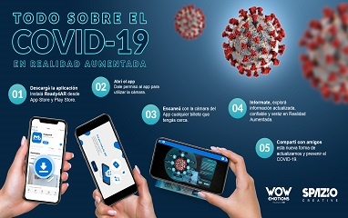 COVID-19, Recursos visuales. Ministerio de Salud Costa Rica, Protocolo de estornudo, Costa Rica, WOW, Wow emotions, APP, apps, realidad aumentada, |  |  | virus, emergencia, coronavirus, covid, salud, protocolo, resfrio, contagio, aislamiento, aseo, COVID-19, Recursos visuales. Ministerio de Salud Costa Rica, Protocolo de estornudo, Costa Rica, WOW, Wow emotions, APP, apps, realidad aumentada,
https://www.dropbox.com/s/avccy47ai6nk3f3/Video%20Coronvirus%20Ready4AR.mp4?dl=0 | Video Tutorial:
Imagen del billete | Marcador:

